contratado en cargo de carrera
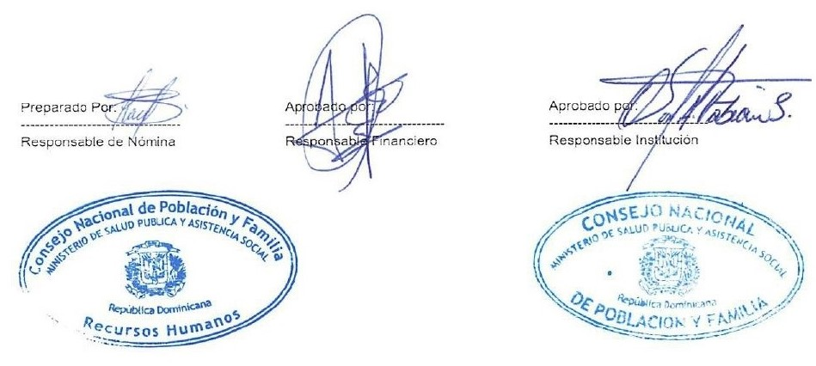

Personal en periodo probatorio, Abril - 2021
Reg. No | NOMBRE | DEPARTAMENTO | FUNCION | PERIODO DE PRUEBA |  | SUELDO
 |  |  |  | Desde | Hasta
1 | YOSENDI REYES MARTINEZ | DEPARTAMENTO INVESTIGACION ANALISIS Y DIVULGACION | SOCIOLOGA | 01/03/2021 | 01/09/2021 | 45,000.00
 | TOTAL GENERAL |  |  |  |  | 45,000.00

 | TOTAL GENERAL | 1 | TOTAL ING. | 45,000.00

